Sheet1
NodeJS和Mongoose前后端流程图（bootstrap）

Mongoose是封装了MongoDB的操作的一个对象模型库

前端页面和前端JS文件
后端nodejs接收前端发起ajax的数据信息
数据库(mongodb)的mongoose

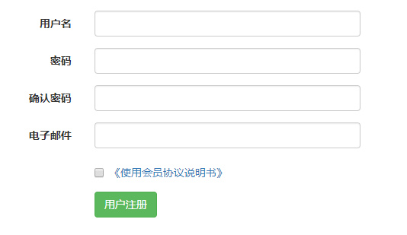
前端页面在对应的JS文件下,使用bootstrap表单验证功能发起ajax请求到nodejs服务器路由内
一般步骤
1.引入mongoose模块
var mongoose=require('mongoose');
2.mongoose和数据库进行链接
mongoose.connect("mongodb://172.20.10.4:27017/P2P",(err)=>{
});
3.设计数据库的骨架(类似于mysql中的建表语句)
var userSchema=new mongoose.Schema({
username: String,
pwd: String,
});
4.得到骨架模型(参数1：集合名,参数2:骨架名,参数3:别名)
var userModel=mongoose.model('users',userSchema,'users');
5.接收前端传来的值
router.post('/join',function(req,res){
//5-1、 获得接收的数据
var username=req.body.username;
6.实例化模型(给定义好的骨架分配从前端传来的值)
var userInstance=new userModel({
username: username,
});
7.调用save方法进行保存
userInstance.save((err)=>{
//7-1、返回数据给前端
if(err){
console.log(err.message);
res.json({"isSuccess":false,"msg":"接收数据成功但未写入数据库NO!"+err.message})
}else{
res.json({"isSuccess":true,"msg":"接收数据成功并已写入数据库YES!"})
}
})
一、定义

通过nodejs路由内部编写mongoose语句进行保存，写入数据库

AJAX请求

bootstrap表单验证发起ajax请求方法

//表单前端验证成功后发起AJAX请求到后台
.on('success.form.bv', function(e) {
// 因为是发起AJAX请求，所以阻止默认提交表单
e.preventDefault();
// 获取表单示例
var $form = $(e.target);
// 获取验证插件的示例
var bv = $form.data('bootstrapValidator');
// 发起AJAX请求提交数据到后台
/*
$.post(url,data,successCB,dataType)
url 必需。规定把请求发送到哪个 URL。
data 可选。映射或字符串值。规定连同请求发送到服务器的数据。
successCB(data, textStatus, jqXHR) 可选。请求成功时执行的回调函数。
dataType
可选。规定预期的服务器响应的数据类型。（xml、json、script 或 html）。
*/
var regUrl="/users/login"; //提交的网址(对应的nodejs后端路由地址)
var postData=$form.serialize(); //批量接收表单的值并完成拼接
//因为有密码，从安全角度考虑使用post请求
$.post(regUrl, postData, function(result) {
console.log("接收到的数据",result);
}, 'json');(POST方式传输数据的一般语法)
});

